Análisis de Riesgos Josep Pelli
Esta información es facilitada por INCIBE de forma absolutamente gratuita y debe considerarse como una primera aproximación. INCIBE no se responsabiliza del uso que pueda hacerse de la misma.
Este documento permite realizar un análisis de riesgos sencillo en base a una escala de probababilidad e impacto de tres niveles. Instrucciones:
1. Determinar el riesgo aceptable por la organización, e indicarlo en la pestaña "Tablas AR".
2. Identificar los activos críticos de la organización.
3. Identificar las amenazas que aplican a cada uno de los activos críticos, según la pestaña "Catálogo Amenazas".
4. Establecer la probabilidad y el impacto de que dicha amenaza se materialice, según los valores de la pestaña "Tablas AR".
5. Establecer medidas para aquellos riesgos que superen el riesgo aceptable indicado.
Campos de la tabla:
Activo: Nombre del activo sobre el que se evalúa el riesgo.
Amenaza: Descripción de la amenaza a la que está expuesta el activo.
Probabilidad. Probabilidad de materialización de la amenaza.
Impacto. Impacto derivado de la materialización de la amenaza.
Riesgo. Valor de riesgo resultante.
En las pestañas de la hoja Excel se incluye información relevante sobre los niveles orientativos de probabilidad y riesgo, así como un catálogo de amenazas básico.
ANÁLISIS DE RIESGOS
ACTIVO | AMENAZA | PROBABILIDAD | IMPACTO | RIESGO
Servidor web corporatiu | Atac de Denegació de Servei (DoS/DDoS) | 3 | 3 | 9
Base de dades de clients | Fuita de dades (robatori o filtració) | 3 | 3 | 9
Informació financera interna | Malware / Ransomware | 3 | 3 | 9
Correu electrònic corporatiu | Phishing als empleats | 2 | 2 | 4
Equipament físic (ordinadors i servidors) | Fallada de maquinari / incendi | 3 | 3 | 9
Imatge corporativa (xarxes socials, web) | Suplantació d’identitat / Desprestigi online | 3 | 2 | 6
Connexió a Internet i xarxa interna | Ús indegut/consum de recursos Intrusió / Accés no autoritzat | 2 | 3 | 6
Drive corporatiu | Compartició errònia documents | 2 | 3 | 9
Instal·lacions físiques | Incendi | 3 | 3 | 5
Instal·lacions físiques | Inundació/fuites d’aigua | 2 | 3 | 5

Análisis de Riesgos Dani
Esta información es facilitada por INCIBE de forma absolutamente gratuita y debe considerarse como una primera aproximación. INCIBE no se responsabiliza del uso que pueda hacerse de la misma.
Este documento permite realizar un análisis de riesgos sencillo en base a una escala de probababilidad e impacto de tres niveles. Instrucciones:
1. Determinar el riesgo aceptable por la organización, e indicarlo en la pestaña "Tablas AR".
2. Identificar los activos críticos de la organización.
3. Identificar las amenazas que aplican a cada uno de los activos críticos, según la pestaña "Catálogo Amenazas".
4. Establecer la probabilidad y el impacto de que dicha amenaza se materialice, según los valores de la pestaña "Tablas AR".
5. Establecer medidas para aquellos riesgos que superen el riesgo aceptable indicado.
Campos de la tabla:
Activo: Nombre del activo sobre el que se evalúa el riesgo.
Amenaza: Descripción de la amenaza a la que está expuesta el activo.
Probabilidad. Probabilidad de materialización de la amenaza.
Impacto. Impacto derivado de la materialización de la amenaza.
Riesgo. Valor de riesgo resultante.
En las pestañas de la hoja Excel se incluye información relevante sobre los niveles orientativos de probabilidad y riesgo, así como un catálogo de amenazas básico.
ANÁLISIS DE RIESGOS
ACTIVO | AMENAZA | PROBABILIDAD | IMPACTO | RIESGO
Servidor d'autenticació (LDAP/AD) | Accés no autoritzat per escalada de privilegis | 3 | 3 | 9
Sistema de còpies de seguretat | Manipulació o eliminació de backups | 2 | 3 | 6
Repositoris de codi (Git, SVN) | Injecció de codi maliciós / robatori de propietat intel·lectual | 3 | 3 | 9
Xarxa Wi-Fi corporativa | Accés no autoritzat / sniffing de tràfic | 3 | 2 | 6
Sistema de gestió de logs | Manipulació o esborrat de registres | 2 | 3 | 6
Plataforma de videoconferències | Intercepció de comunicacions / Zoom bombing | 2 | 2 | 4
Sistema de correu electrònic | Malware adjunt / correus amb enllaços maliciosos | 3 | 3 | 9
Infraestructura cloud (AWS, Azure…) | Configuració errònia / exposició pública de recursos | 3 | 3 | 9
Dispositius IoT | Firmware vulnerable / accés remot | 3 | 2 | 6
Sistema de gestió de contrasenyes | Robatori de credencials / accés a secrets | 3 | 3 | 9

Análisis de Riesgos Ramon
Esta información es facilitada por INCIBE de forma absolutamente gratuita y debe considerarse como una primera aproximación. INCIBE no se responsabiliza del uso que pueda hacerse de la misma.
Este documento permite realizar un análisis de riesgos sencillo en base a una escala de probababilidad e impacto de tres niveles. Instrucciones:
1. Determinar el riesgo aceptable por la organización, e indicarlo en la pestaña "Tablas AR".
2. Identificar los activos críticos de la organización.
3. Identificar las amenazas que aplican a cada uno de los activos críticos, según la pestaña "Catálogo Amenazas".
4. Establecer la probabilidad y el impacto de que dicha amenaza se materialice, según los valores de la pestaña "Tablas AR".
5. Establecer medidas para aquellos riesgos que superen el riesgo aceptable indicado.
Campos de la tabla:
Activo: Nombre del activo sobre el que se evalúa el riesgo.
Amenaza: Descripción de la amenaza a la que está expuesta el activo.
Probabilidad. Probabilidad de materialización de la amenaza.
Impacto. Impacto derivado de la materialización de la amenaza.
Riesgo. Valor de riesgo resultante.
En las pestañas de la hoja Excel se incluye información relevante sobre los niveles orientativos de probabilidad y riesgo, así como un catálogo de amenazas básico.
ANÁLISIS DE RIESGOS
ACTIVO | AMENAZA | PROBABILIDAD | IMPACTO | RIESGO
Servidor de correu | Accés no autoritzat a comptes d’administrador | 2 | 3 | 6
Sistema ERP corporatiu | Error de configuració / vulnerabilitat explotada | 3 | 3 | 9
Ordinadors dels empleats | Pèrdua o robatori d’equip amb dades sensibles | 2 | 3 | 6
Xarxa Wi-Fi corporativa | Intrusió per vulnerabilitat de xifratge | 3 | 2 | 6
Sistema de còpies de seguretat | Corruptela o fallada en la restauració | 2 | 3 | 6
Aplicacions internes | Errors de programació o validació d’entrada | 2 | 2 | 4
Portal de proveïdors | Atac de SQL Injection | 3 | 3 | 9
Dispositius mòbils corporatius | Instal·lació d’aplicacions malicioses | 2 | 2 | 4
Sistema de control d’accessos físics | Manipulació o sabotatge de targetes d’accés | 2 | 3 | 6
Personal intern | Enginyeria social / filtració d’informació interna | 3 | 3 | 9

Tablas AR
Esta información es facilitada por INCIBE de forma absolutamente gratuita y debe considerarse como una primera aproximación. INCIBE no se responsabiliza del uso que pueda hacerse de la misma.
Debajo se recogen tablas orientativas para realizar las valoraciones de impacto según escalas de tres valores. En función del nivel de detalle que se desee conseguir, puede aumentarse el número de intervalos de la escala.
Asimismo, se incluye una tabla para la definición del riesgo aceptable, que debe ser definido previamente a la realización del análisis de riesgos de acuerdo a la estrategia corporativa.
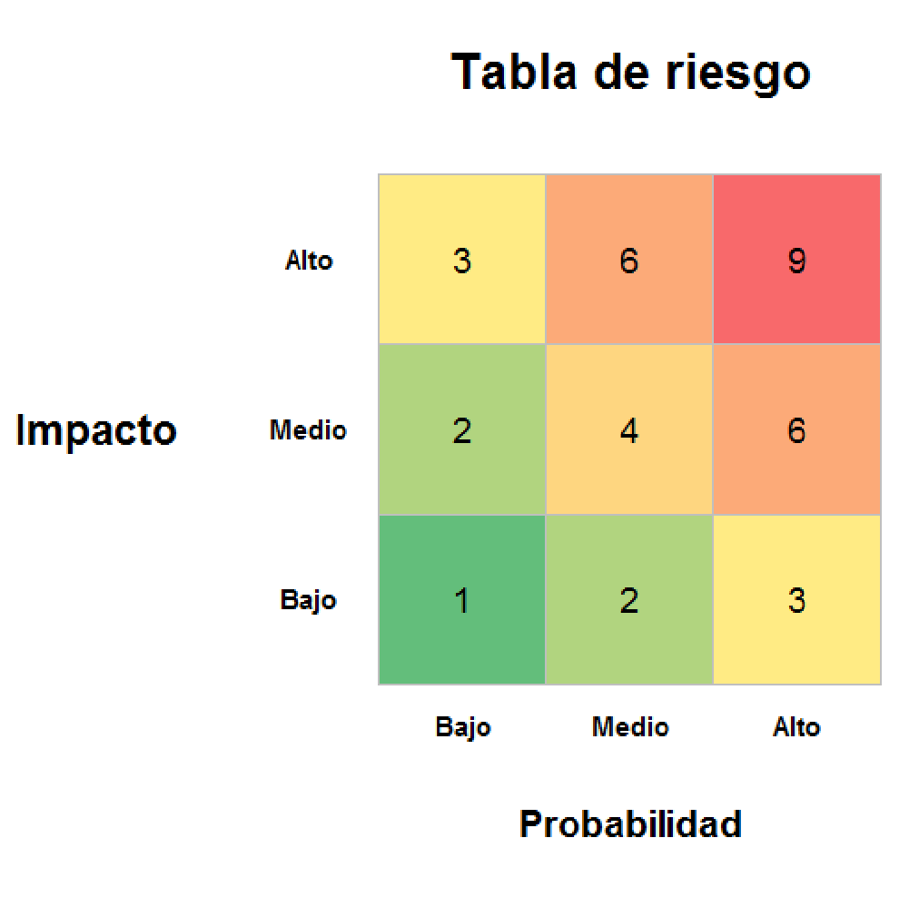
 | TABLA PARA ESTIMAR LA PROBABILIDAD
 | VALOR | DESCRIPCIÓN
 | Bajo (1) | La amenaza se materializa a lo sumo una vez cada año.
 | Medio (2) | La amenaza se materializa a lo sumo una vez cada mes.
 | Alto (3) | La amenaza se materializa a lo sumo una vez cada semana.

 | TABLA PARA ESTIMAR EL IMPACTO
 | VALOR | DESCRIPCIÓN
 | Bajo (1) | El daño derivado de la materialización de la amenaza no tiene consecuencias relevantes para la organización.
 | Medio (2) | El daño derivado de la materialización de la amenaza tiene consecuencias reseñables para la organización.
 | Alto (3) | El daño derivado de la materialización de la amenaza tiene consecuencias graves reseñables para la organización.

 | CRITERIOS DE ACEPTACIÓN DEL RIESGO
 | RANGO | DESCRIPCIÓN
 | Riesgo <= 4 | La organización considera el riesgo poco reseñable.
 | Riesgo > 4 | La organización considera el riesgo reseñable y debe proceder a su tratamiento.
SI
NO

Catálogo amenazas
El siguiente listado recoge las principales amenazas a considerar en el ámbito de un análisis de riesgos. Se trata de un extracto ligeramente modificado del catálogo de amenazas de MAGERIT.
Para información más detallada, pueden consultarse los catálogos de MAGERIT V3 en su página web:
http://administracionelectronica.gob.es/ctt/verPestanaDescargas.htm?idIniciativa=184#.U48C7Pl_tO4
Esta información es facilitada por INCIBE de forma absolutamente gratuita. INCIBE no se responsabiliza del uso que pueda hacerse de la misma.
Amenazas | Amenazas | Amenazas
Fuego | Corte del suministro eléctrico | Errores de los usuarios
Daños por agua | Condiciones inadecuadas de temperatura o humedad | Errores del administrador
Desastres naturales | Fallo de servicios de comunicaciones | Errores de configuración
 | Interrupción de otros servicios y suministros esenciales
Amenazas | Desastres industriales | Amenazas
Fuga de información |  | Denegación de servicio
Introducción de falsa información | Amenazas | Robo
Alteración de la información | Degradación de los soportes de almacenamiento de la información | Indisponibilidad del personal
Corrupción de la información | Difusión de software dañino | Extorsión
Destrucción de información | Errores de mantenimiento / actualización de programas (software) | Ingeniería social
Interceptación de información (escucha) | Errores de mantenimiento / actualización de equipos (hardware)
 | Caída del sistema por sobrecarga
 | Pérdida de equipos
 | Indisponibilidad del personal
 | Abuso de privilegios de acceso
 | Acceso no autorizado

